2022_07_data
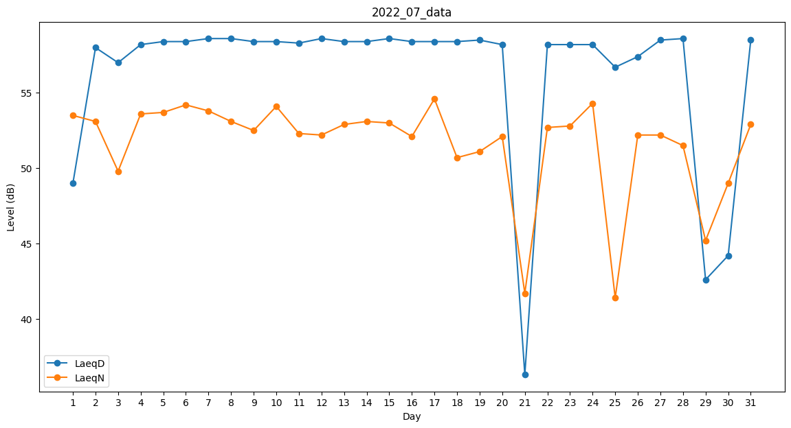
Day | LaeqD | LaeqN
1 | 49 | 53.5
2 | 58 | 53.1
3 | 57 | 49.8
4 | 58.2 | 53.6
5 | 58.4 | 53.7
6 | 58.4 | 54.2
7 | 58.6 | 53.8
8 | 58.6 | 53.1
9 | 58.4 | 52.5
10 | 58.4 | 54.1
11 | 58.3 | 52.3
12 | 58.6 | 52.2
13 | 58.4 | 52.9
14 | 58.4 | 53.1
15 | 58.6 | 53
16 | 58.4 | 52.1
17 | 58.4 | 54.6
18 | 58.4 | 50.7
19 | 58.5 | 51.1
20 | 58.2 | 52.1
21 | 36.3 | 41.7
22 | 58.2 | 52.7
23 | 58.2 | 52.8
24 | 58.2 | 54.3
25 | 56.7 | 41.4
26 | 57.4 | 52.2
27 | 58.5 | 52.2
28 | 58.6 | 51.5
29 | 42.6 | 45.2
30 | 44.2 | 49
31 | 58.5 | 52.9

